Vorgehen
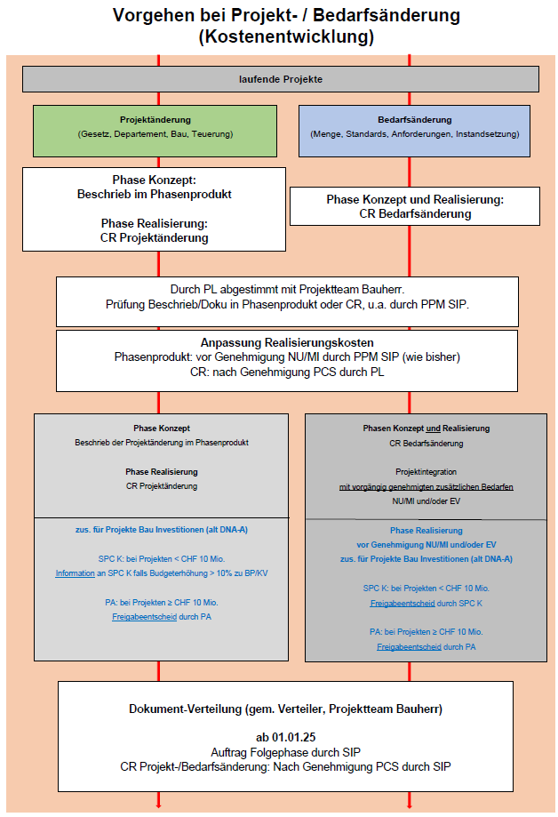

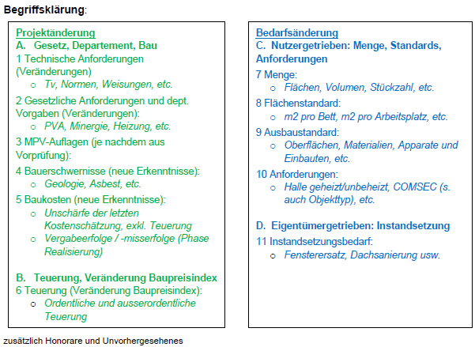

Auswahllisten
Klassifizierung Dokument | Klassifizierung Beilagen | Formulartitel | FO-Nr. zu Titel | Letzter beauftragter Prozess | Phase zu lbP | Projektart | Projektänderung (Gesetz, Departement, Bau) | Projektänderung (Teuerung) | Bedarfsänderung, nutzergetrieben (Menge, Standards, Anforderungen) | Bedarfsänderung, eigentümergetrieben (Instandsetzung) | Schutzzone
auswählen | auswählen | Type des CR auswählen | 0 | auswählen |  | auswählen | auswählen | auswählen | auswählen | auswählen | auswählen
- | keine Beilagen | CR Projekt- / Bedarfsänderung (Budgetänderung Realisierung) | 1 | LS Lösungsstrategie (T21) | Phase Konzept | Projekte Bau Aufwand (ehem. DIA-A) |  |  |  |  | keine
INTERN | - | CR Bedarfsänderung (Phase Konzept) | 8 | MBS Machbarkeitsstudie (T22) | Phase Konzept | Projekte Bau Aktivierbare Instandsetzung (ehem. DNA-I) | 1 Techn. Anforderungen (Veränderungen) | 6 Teuerung (Veränderung Baupreisindex) | 7 Menge | 11 Instandsetzung | 1
VERTRAULICH | INTERN | CR Budgetänderung Projektierung | 2 | PPH Projektpflichtenheft (T23) | Phase Konzept | Projekte Bau Investitionen (ehem. DNA-A) | 2 Ges. Anforderungen und Dept. Vorgaben (Veränderungen) |  | 8 Flächenstandard |  | 2
GEHEIM | VERTRAULICH | CR Budgetänderung Studie | 4 | VP Vorprojekt (T26) | Phase Konzept |  | 3 MPV-Auflagen (je nachdem aus Vorprüfung) |  | 9 Ausbaustandard |  | 3
 | GEHEIM |  |  | BP Bauprojekt (T27) | Phase Konzept |  | 4 Bauerschwernisse (neue Erkenntnisse) |  | 10 Anforderungen
 |  |  |  | RE Realisierung | Phase Realisierung |  | 5 Baukosten (neue Erkenntnisse)
 |  | Budgetänderung

Auswahl Formulare gemäss "Code" Spalte D:
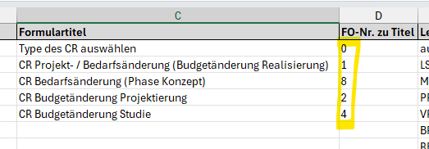

Spalte D > s. Spalte A im geschützten Dokument SIP

